Gekon Eco_Описание
Внутрипольные приборы отопления с естественной конвекцией Gekon Eco

Gekon Eco – это канальный прибор отопления с естественной конвекцией для монтажа в конструкции пола. Приборы отопления Gekon производятся в России на высокотехнологичном предприятии и соответствуют современным российским и международным стандартам качества. Инновационный подход в организации производства позволил оптимизировать стоимость и сократить сроки производства, сохранив высокий уровень качества продукции и широкий ассортимент. Ключевым преимуществом оборудования Gekon является лучшая стоимость за
1 кВт по сравнению с другими приборами аналогичной конструкции. Прочность и устойчивость прибора к механическим воздействиям обеспечивают сохранение идеального внешнего вида на протяжении всего срока эксплуатации.

Общие характеристики:
Гарантия:

• Полностью адаптирован для использования в
российских системах центрального отопления
• Рабочее давление 16 бар
• Опрессовочное давление 25 бар
• Максимальная температура теплоносителя 110 °С
• Подключение 1/2"
На все компоненты – 10 лет;

Сертификация:

Встраиваемые в пол приборы Gekon имеют весь необходимый список сопроводительной документации: паспорт, сертификат соответствия, технические условия, инструкция по монтажу.
Сертифицированы согласно ГОСТ 31311-2005

Стандартная комплектация:
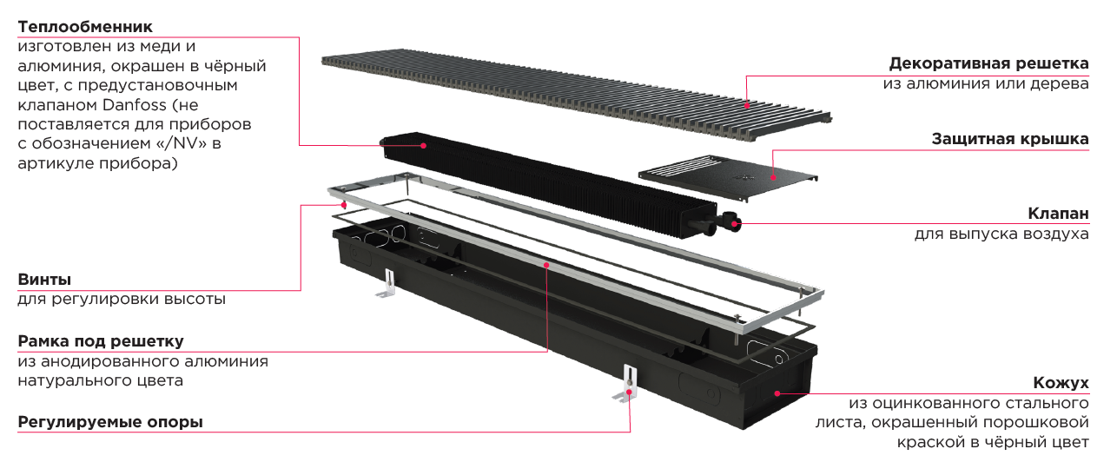

Сетка стандартных типоразмеров
(размеры в мм)
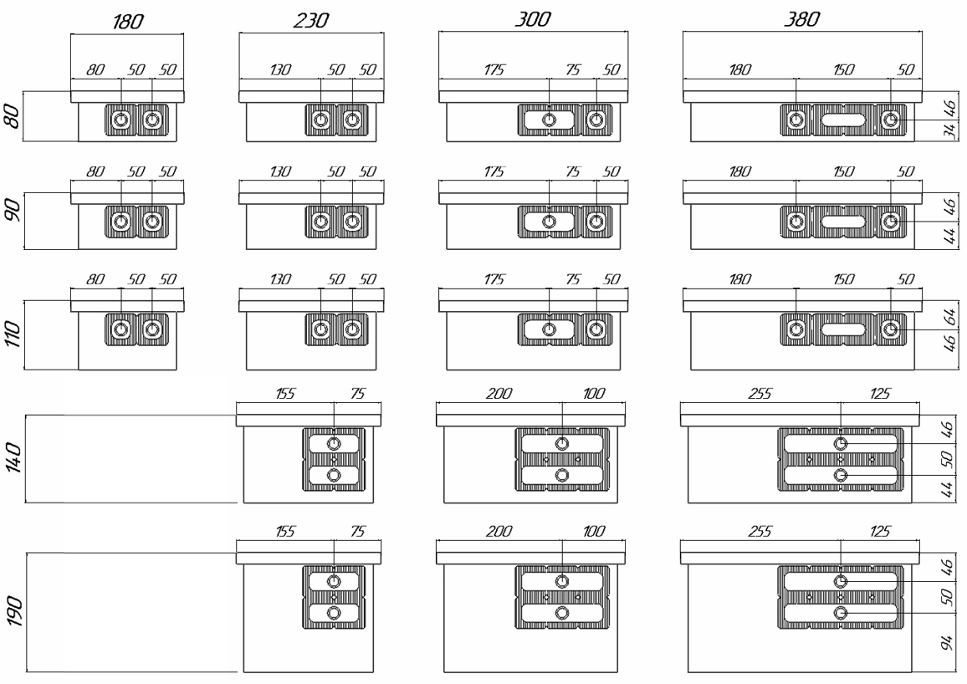

Типы решеток:

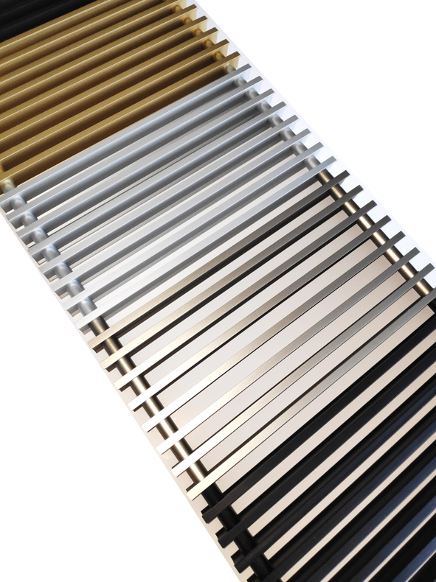
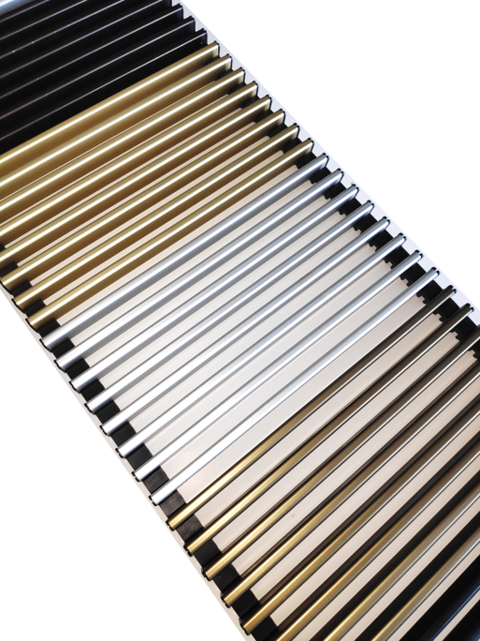
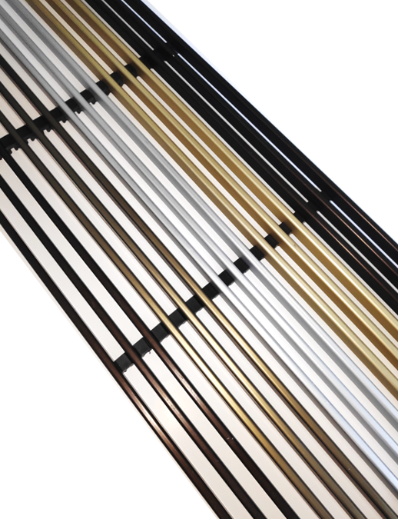

Поперечная сворачивающаяся решетка из анодирванного алюминия, собранная на оцинкованной пружине, с алюминиевыми вставками того же цвета.
(буква R в артикуле: RNA/RBL/RDB/RBR/RLB)
Поперечная сворачивающаяся решетка из анодирванного алюминия U-образного профиля, собранная на основах из ПВД.
(буква U в артикуле: UNA/UBL/UDB/UBR/ULB)
Продольная решетка из анодирванного алюминия U-образного профиля, собранная на основах из ПВД.
(буква L в артикуле: LNA/LBL/LDB/LBR/LLB)

Доступные цвета

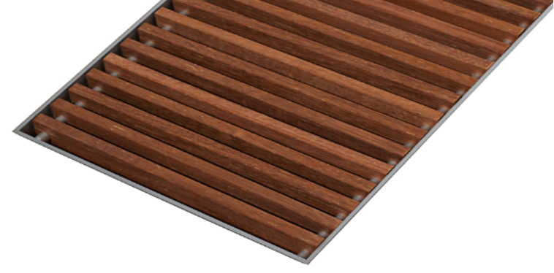
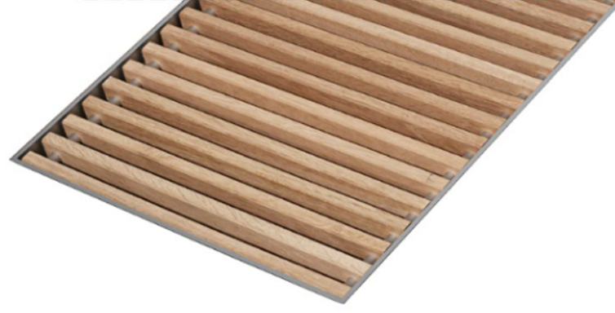

Сворачивающаяся решетка модель Designo из натурального дерева в цветах дуб (светлое дерево - DON) и мербау (темногое дерево - DMN), с уменьшенным расстоянием между планками и втулками из анодированного алюминия

Gekon Vent_Описание
Внутрипольные приборы отопления с принудительной конвекцией Gekon Vent

Gekon Vent – это канальный прибор отопления с принудительной конвекцией (в комплектацию входят вентиляторы 24В) для монтажа в конструкции пола.
Приборы отопления Gekon производятся в России на высокотехнологичном предприятии и соответствуют современным российским и международным стандартам качества. Инновационный подход в организации производства позволил оптимизировать стоимость и сократить сроки производства, сохранив высокий уровень качества продукции и широкий ассортимент. Ключевым преимуществом оборудования Gekon является лучшая стоимость за 1 кВт по сравнению с другими приборами аналогичной конструкции. Прочность и устойчивость прибора к механическим воздействиям обеспечивают сохранение идеального внешнего вида на протяжении всего срока эксплуатации.

Общие характеристики:
Гарантия:

• Полностью адаптирован для использования в
российских системах центрального отопления
• Рабочее давление 16 бар
• Опрессовочное давление 25 бар
• Максимальная температура теплоносителя 110 °С
• Подключение 1/2"
• Вентиляторы 24В (управление не входит в комплектацию)
• На все компоненты – 10 лет;
• На электрические - 2 года;

Сертификация:

Встраиваемые в пол приборы Gekon имеют весь необходимый список сопроводительной документации: паспорт, сертификат соответствия, технические условия, инструкция по монтажу.
Сертифицированы согласно ГОСТ 31311-2005

Стандартная комплектация:
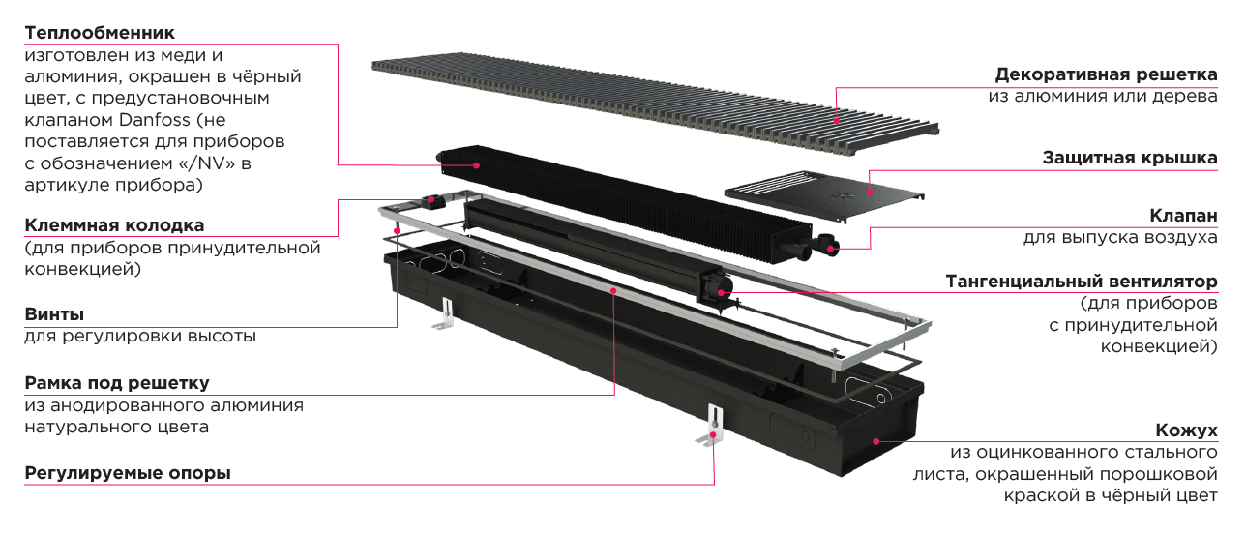

Сетка стандартных типоразмеров
(размеры в мм)

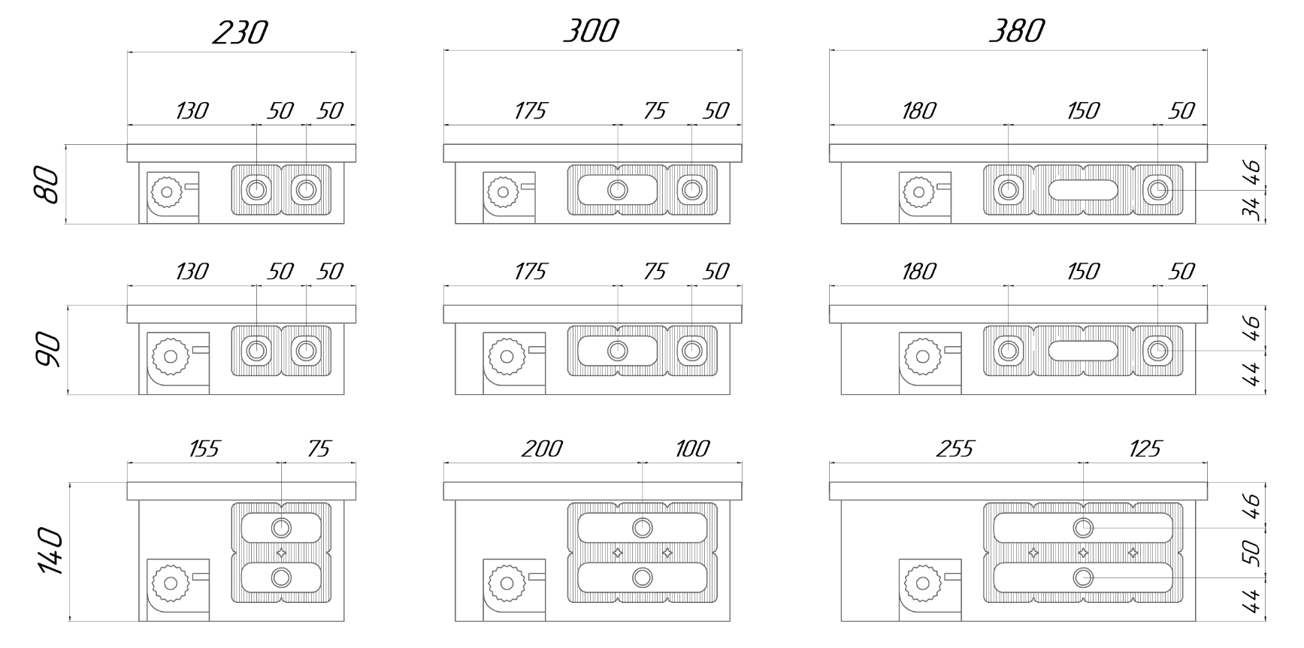

Типы решеток:

Поперечная сворачивающаяся решетка из анодирванного алюминия, собранная на оцинкованной пружине, с алюминиевыми вставками того же цвета.
(буква R в артикуле: RNA/RBL/RDB/RBR/RLB)
Поперечная сворачивающаяся решетка из анодирванного алюминия U-образного профиля, собранная на основах из ПВД.
(буква U в артикуле: UNA/UBL/UDB/UBR/ULB)
Продольная решетка из анодирванного алюминия U-образного профиля, собранная на основах из ПВД.
(буква L в артикуле: LNA/LBL/LDB/LBR/LLB)

Доступные цвета

Сворачивающаяся решетка модель Designo из натурального дерева в цветах дуб (светлое дерево - DON) и мербау (темногое дерево - DMN), с уменьшенным расстоянием между планками и втулками из анодированного алюминия

Gekon Vent_Автоматика
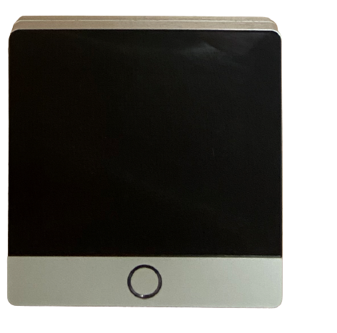
- Напряжение питания 230В;
- Потребляемая мощность 2 Вт;
- Диапазон температур 0 - 60 ℃;
- Степень электробезопасности IP20;
- Сигнал управления 0-10В;
Цифровой сенсорный комнатный термостат для управления температурой в помещении через изменение скорости вращения вентиляторов.
Часовое, недельное программирование.
Ручное и автоматическое управление.

Артикул | Наименование | Розница, руб.
Gekon.controller.TRV300 | Контроллер Gekon TRV-300 (0-10В) | 10,867.50

 |  |  | Потребляемая мощность конвекторов с вентиляторами, в зависимости от длины
 |  |  | Длина конвектора, см | ≤100 | 110-150 | 160-200 | 210-250 | 260-300 | 310-350 | 360-400 | 410-450 | 460-500
 |  |  | Потребляемая мощность, Вт | 3 | 9 | 12 | 15 | 21 | 24 | 27 | 29 | 36
Например, суммарная потребляемая мощность конвекторов с длинами 90 см, 170 см, 310 см:
3 + 12 + 24 Вт = 39 Вт.
Блок питания - на 60 Вт.

Артикул | Наименование | Розница, руб.
HDR-30-24 | Блок питания (адаптер) 220/24 В, 1.5А, 36 Вт | 3,612.00
HDR-60-24 | Блок питания (адаптер) 220/24 В, 2.5А, 60 Вт | 4,844.16
HDR-100-24 | Блок питания (адаптер) 220/24 В, 3.83А, 92 Вт | 6,700.00

